RF - feature importances
Feature importance with random forest.

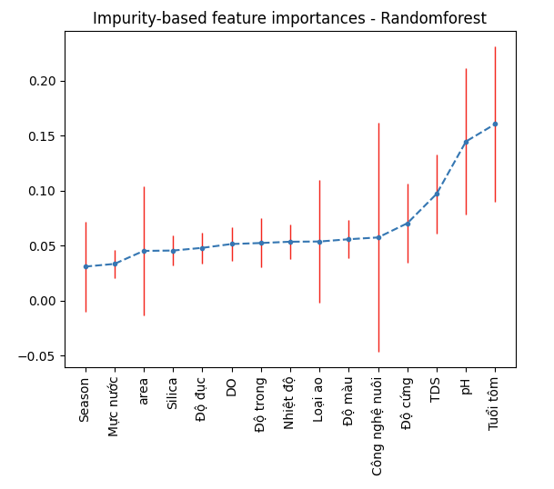
 | mean | std
Season | 0.03094272 | 0.028866670855
Mực nước | 0.03337168 | 0.01272259
area | 0.04521851 | 0.05874281
Silica | 0.04552987 | 0.01384349
Độ đục | 0.04797063 | 0.0139246
DO | 0.05146564 | 0.0155035
Độ trong | 0.05237698 | 0.02232502
Nhiệt độ | 0.05353618 | 0.01575743
Loại ao | 0.05374105 | 0.039540644303
Độ màu | 0.05580604 | 0.0172214
Công nghệ nuôi | 0.05742659 | 0.071827662831
Độ cứng | 0.07033049 | 0.03574113
TDS | 0.09709918 | 0.0357663
pH | 0.14464265 | 0.06659711
Tuổi tôm | 0.1605418 | 0.07046312

SVR - feature importances
SVR: Support Vector Regressor
https://christophm.github.io/interpretable-ml-book/feature-importance.html
Permutation Feature importance

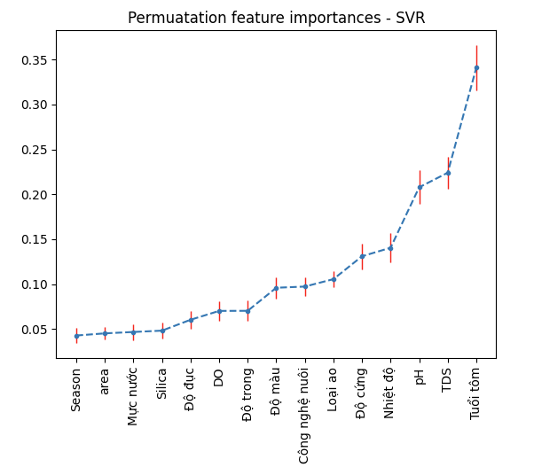
 | mean | std
Season | 0.04275492 | 0.0083911088931
area | 0.04515023 | 0.00661394
Mực nước | 0.04669864 | 0.00888638
Silica | 0.04817957 | 0.00912585
Độ đục | 0.06031191 | 0.00961194
DO | 0.07016335 | 0.01085425
Độ trong | 0.07026624 | 0.01148008
Độ màu | 0.0959436 | 0.01171849
Công nghệ nuôi | 0.09726801 | 0.010211806931
Loại ao | 0.10552022 | 0.0084274683238
Độ cứng | 0.13098206 | 0.01431619
Nhiệt độ | 0.14047624 | 0.01620508
pH | 0.20778722 | 0.01881763
TDS | 0.22402784 | 0.01783876
Tuổi tôm | 0.34088593 | 0.02506058

